Blad1
Caching meetresultaten

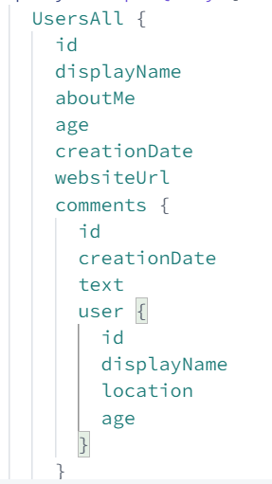
Backend |  |  |  |  |  |  |  |  |  |  |  |  | Afhankelijk van het aantal records opgevraagd van de nested element, veranderen de tijden
Response Size (in playground, niet 100% represatief met echte database data die gestored wordt in de cache) | 10 KB - 15 KB |  |  |  | 100 KB - 115 KB |  |  |  | 500 KB - 511 KB
Top Level Records | 20 | 4 | 3 |  | 330 | 40 | 30 |  | 2000 | 185 | 140
Nesting Level | 1 | 2 | 3 |  | 1 | 2 | 3 |  | 1 | 2 | 3

 |  |  |  | gemidd x sneller |  |  |  | gemidd x sneller |  |  |  | gemidd x sneller
No Cache | 11 | 24 | 80 |  | 25 | 95 | 650 |  | 100 | 430 | 2500
Redis Cache | 6 | 12 | 24 | 2.7 | 18 | 25 | 50 | 8.3 | 63 | 65 | 200 | 9.2

